イメージ図
東京推移
年次 | 東京 | 全国
昭和5年 | 5408678 | 64450005
昭和6年 | 5521100 | 65457000
昭和7年 | 5755600 | 66434000
昭和8年 | 5975100 | 67432000
昭和9年 | 6176900 | 68309000
昭和10年 | 6369919 | 69254148
昭和11年 | 6586500 | 70114000
昭和12年 | 6725700 | 70630000
昭和13年 | 6875600 | 71013000
昭和14年 | 7081600 | 71380000
昭和15年 | 7354971 | 73114308
昭和16年 | 7284300 | 72218000
昭和17年 | 7357800 | 72880000
昭和18年 | 7332600 | 73903000
昭和19年 | 7271001 | 74433000
昭和20年 | 3488284 | 72147000
昭和21年 | 4183072 | 75750000
全国推移
昭和22年 | 5000777 | 78101473
昭和23年 | 5417871 | 80002000
昭和24年 | 5950775 | 81773000
昭和25年 | 6277500 | 84114574
昭和26年 | 6748950 | 84541000
昭和27年 | 7091508 | 85808000
昭和28年 | 7448562 | 86981000
昭和29年 | 7752730 | 88239000
昭和30年 | 8037084 | 90076594
昭和31年 | 8342674 | 90172000
昭和32年 | 8664412 | 90928000
昭和33年 | 9006061 | 91767000
昭和34年 | 9356024 | 92641000
昭和35年 | 9683802 | 94301623
昭和36年 | 9935667 | 94287000
昭和37年 | 10177298 | 95181000
昭和38年 | 10428262 | 96156000
昭和39年 | 10634364 | 97182000
昭和40年 | 10869244 | 99209137
昭和41年 | 11004515 | 99036000
昭和42年 | 11171836 | 100196000
昭和43年 | 11349708 | 101331000
昭和44年 | 11453600 | 102536000
昭和45年 | 11408071 | 104665171
昭和46年 | 11513020 | 106100000
昭和47年 | 11581906 | 107595000
昭和48年 | 11612311 | 109104000
昭和49年 | 11622651 | 110573000
昭和50年 | 11673554 | 111939643
昭和51年 | 11683613 | 113094000
昭和52年 | 11695150 | 114165000
昭和53年 | 11696373 | 115190000
昭和54年 | 11687222 | 116155000
昭和55年 | 11618281 | 117060396
昭和56年 | 11634428 | 117902000
昭和57年 | 11676264 | 118728000
昭和58年 | 11746190 | 119536000
昭和59年 | 11822369 | 120305000
昭和60年 | 11829363 | 121048923
昭和61年 | 11906489 | 121660000
昭和62年 | 11929951 | 122239000
昭和63年 | 11935700 | 122745000
平成元年 | 11927457 | 123205000
平成2年 | 11855563 | 123611167
平成3年 | 11884715 | 124101000
平成4年 | 11890411 | 124567000
平成5年 | 11861778 | 124938000
平成6年 | 11815831 | 125265000
平成7年 | 11773605 | 125570246
平成8年 | 11789799 | 125859000
平成9年 | 11838466 | 126157000
平成10年 | 11904007 | 126472000
平成11年 | 11973385 | 126667000
平成12年 | 12064101 | 126925843
平成13年 | 12178176 | 127316000
平成14年 | 12292467 | 127486000
平成15年 | 12388222 | 127694000
平成16年 | 12477934 | 127787000
平成17年 | 12576601 | 127767994
平成18年 | 12700327 | 127901000
平成19年 | 12835130 | 128033000
平成20年 | 12965871 | 128084000
平成21年 | 13077625 | 128032000
平成22年 | 13159388 | 128057352
平成23年 | 13191203 | 127834000
平成24年 | 13225551 | 127593000
平成25年 | 13301154 | 127414000
平成26年 | 13398087 | 127237000
平成27年 | 13515271 | 127094745
平成28年 | 13636222 | 126933000
平成29年 | 13742906 | 126706000

05-01
調査内容詳細
 | test-01.html
 |  | chart.js の使い方
 |  |  | ・読み込み |  | <script src="https://cdnjs.cloudflare.com/ajax/libs/Chart.js/2.7.2/Chart.bundle.js"></script>

 |  |  | ・グラフ描画エリア設定
 |  |  |  |  | <canvas id= id名 ></canvas>

 |  |  | ・chart設定 |  | var myLineChart = new Chart(ctx, {
 |  |  |  |  |  | type: タイプ,
 |  |  |  |  |  | data: データ,
 |  |  |  |  |  | options: オプション
 |  |  |  |  | }

 |  |  |  | *各種パラメータ
 |  |  |  |  | type | 描画するグラフの種類
 |  |  |  |  |  | line：折れ線グラフ
 |  |  |  |  |  | bar：棒グラフ
 |  |  |  |  |  | pie：円グラフ
 |  |  |  |  |  | …etc

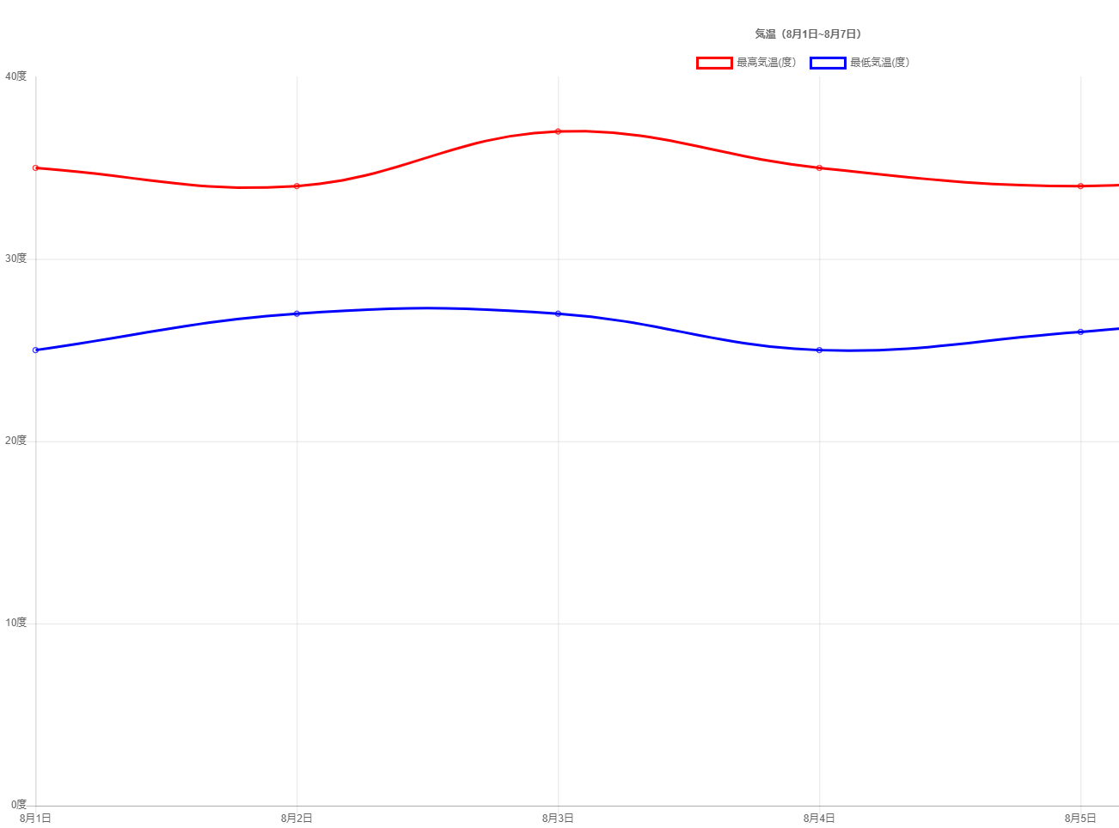
 |  |  |  |  | data | ラベルとデータセット
 |  |  |  |  |  | 折れ線グラフ(line)の場合,labelsとdatasetsの２つの項目を設定する

 |  |  |  |  |  | labels：データの軸ラベル(横軸)
 |  |  |  |  |  | data：データセット(表示するデータ)

 |  |  |  |  |  | etc
 |  |  |  |  |  | bordercolor：線の色
 |  |  |  |  |  | backgroundcolor：線の下の塗りつぶしの色

 |  |  |  |  | options | オプション設定
 |  |  |  |  |  | title：グラフのタイトル
 |  |  |  |  |  | scales：グラフの軸の詳細

 |  |  | 参照元：https://misc.0o0o.org/chartjs-doc-ja/charts/line.html
 |  |  | (公式日本語ドキュメント)

